PIEZAS LX05-D
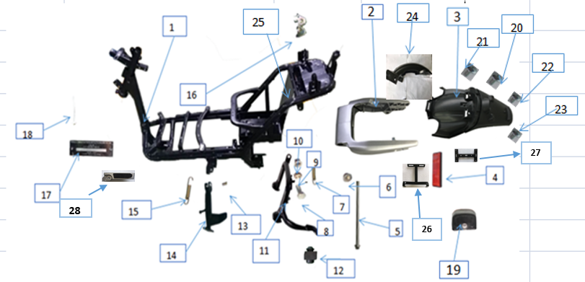
1.CUADRO

NUM | CODIGO | NOMBRE DE LA PIEZA | UNID | PVP
1 | 110010028W | CUADRO | PC | 484,00€
2 | 110040498C | Brazo basculante trasero | PC | 143.29 €
3 | 160840254C | Guardabarros trasero | PC | 1,78€
4 | 170540219C | Reflector trasero | PC | 1,18€
5 | 170270173C | Eje brazo basculante trasero | PC | 4,74€
6 |  | Tuerca, M12 | PC | 2,37€
7 | 200140089C | Muelle caballete central | PC | 5,33€
8 | 200240001W | Tornillo M10X25, soporte principal | PC | 2,37€
9 | 190170006W | Buje soporte principal | PC | 1,78€
10 | 200060004W | Tuerca, M10x1.25 | PC | 5,33€
11 | 110070017W | Soporte principal | SET | 23.68 €
12 | 110080017C | Goma, soporte principal |  | 1,18€
13 | 200240002W | Tornillo M10X1.25, soporte lateral | PC | 2,37€
14 | 110090011W | Soporte lateral ( pata cabra) | PC | 11,84€
15 | 200140004W | Muelle pata cabra | PC | 5,33€
16 | 170740002W | PLACA DE BLOQUEO | PC | 3,55€
17 | 190690003W | Placa chasis | PC | 2,96€
18 | 190690047C | REMACHE | PC | 0,59€
19 | 130490048C | Luz, placa de matrícula | PC | 8,88€
20 | 200040005W | BOLT M6X16 | PC | 2,37€
21 | 200110004W | Tornillo st4.2x12 | PC | 0,59€
22 | 200060002W | Tuerca, m6 | PC | 5,33€
23 | 200040006W | Bolt, M6x25 | PC | 2,37€
24 | 160860001W | Guardapolvos trasero | PC | 3,55€
25 | 160510012C | Protector trasero bateria | PC | 3,55€
26 | 110360056W | Titular, guardabarros trasero | PC | 2,37€
27 | 110360055W | Titular, cola trasera. | PC | 2,37€
28 | 170480083C | Reposa pies | PC | 23,68€
2.FRONTAL
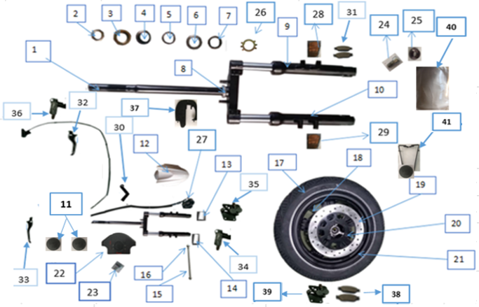

NUM | CODIGO | NOMBRE DE LA PIEZA | UNID | PVP
 | 120010635C | Tubo de horquilla | set | 211,71€
1 | 120040011W | Tija | PC | 47,31€
2 | 120080072C | Rodamientos | SET | 4,40€
3 |  |  |  | 5,32€
4 |  |  |  | 1,18€
5 |  |  |  | 1,77€
6 |  |  |  | 1,18€
7 |  |  |  | 1,77€
8 | 120040182C | Conector tija | PC | 29,57€
9 | 120050003W | Suspensión delantera | PC | 59.14 €
10 | 120060003W | Suspensión trasera | PC | 59,14€
11 | 170560003C | Cubierta de decoración, M17 | PC | 2,96€
 | 170560002C | Cubierta de decoración, m14 | PC | 1,18€
12 | 140180161C | Guardabarros delantero | PC | 20,58€
13 | 170260316C | Set montaje de la rueda delantera | SET | 2,96€
14 |  |  |  | 2,96€
15 |  |  |  | 7,69€
16 |  |  |  | 5,32€
17 | 170170328C | Neumático delantero | PC | 28,39€
18 | 170200019C | Válvula, neumático | PC | 2,37€
19 | 170080229C | PLACA DE FRENO DE FR.DISC | PC | 20,11€
20 | 200020094C | Bolt, M8x25 | PC | 2,96€
21 | 170230334W | LLanta de rueda delantera | PC | 88,70€
22 | 160280110C | Pasarueda | PC | 5,91€
23 | 200040002W | Perno, m6x12 | PC | 2,37€
24 | 200030010W | Perno, m6x12 | PC | 2,37€
25 | 170550033W | Parte de decoración, | PC | 2,37€
26 | 120080071C | Pieza de rodamiento | PC | 1,18€
27 | 171060003W | Soporte disco de freno | PC | 5,32€
28 | 170540003W | Reflector izquierdo | PC | 4,73€
29 |  | Reflector derecho | PC | 4,73€
30 | 170860003W | Clip de tubería | PC | 0,00€
31 | 170050006W | Pastillas de freno delanteras | PC | 8,52€
32 | 130160003W | Mango de freno izquierdo | PC | 11,83€
33 | 130170002W | Mango de freno derecho | PC | 11,83€
34 | 170050010W | Fr.Disc Freno Bomba superior | PC | 8,06€
35 | 170050011W | Fr.Disc Freno Bomba inferior | PC | 8,06€
36 | 170060007W | Re.Disc Freno Bomba superior | PC | 8,06€
37 | 160970005W | Cubierta guardabarros delantero | PC | 4,52€
38 | 170060006W | Pastillas de freno traseras | PC | 9,03€
39 | 170060008W | Re.Disc freno bomba inferior | PC | 10,64€
40 | 160970002W | Cristal de display | PC | 106,44€
41 | 110360018W | Soporte para cristal de display | PC | 0,00€
3.MOTOR Y HORQUILLA INFERIOR
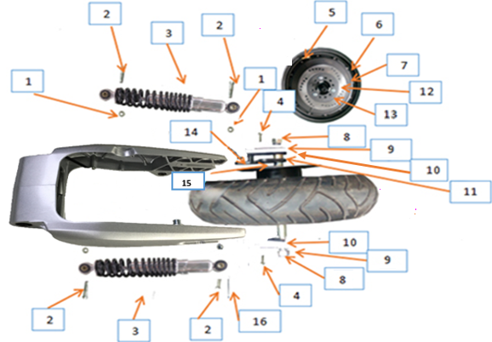

NUM | CODIGO | NOMBRE DE LA PIEZA | UNID | PVP
1 | 200060068C | Tuerca, M10x1.25 | PC | 5,32€
2 | 200040001W | Bolt, M10x1.25x35 | PC | 2,37€
3 | 170660008W | Amortiguadores traseros | PC | 76,90€
4 | 200040002W | Perno, m6x12 | PC | 2,37€
5 | 170200019C | Válvula, neumáticos | PC | 2,37€
6 | 170170328C | Naumático trasero | PC | 28,39€
7 | 170230334W | Rueda de motor | PC | 419,85€
8 |  | Tuerca, M16 | PC | 11,24€
9 |  | Muelle de rodamiento | PC | 0,00€
10 |  | Placa base, motor | PC | 0,00€
11 |  | Tornillo disco de freno trasero | PC | 0,00€
12 | 170080157C | Rr.disc placa de freno | PC | 20,11€
13 | 200020094C | Bolt, M8x25 | PC | 2,37€
14 | 170860004W | Soporte disco de freno trasero | PC | 5,32€
15 | 170240969C | Tornillo motor | PC | 1,18€
16 | 190390004C | CINTA | PC | 0,59€
4. PARTES ELECTRICAS
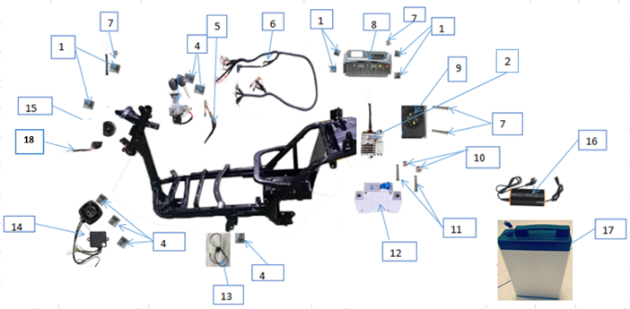

NUM | CODIGO | NOMBRE DE LA PIEZA | UNID | PVP
1 | 200080001W | Tornillo, m6x16 | PC | 1,18€
2 | 130020054W | Convertidor | PC | 23,66€
3 | 130110495C | Conjunto de bloqueo | PC | 17,75€
4 | 200080001W | Tornillo, m6x12 | PC | 1,18€
5 | 170750001W | Cable, placa de bloqueo | PC | 2,96€
6 | 130300013W | Cable de alambre principal | PC | 154,38€
7 | 200090002W | Tornillo, m4x12 | PC | 1,18€
8 | 130010502C | CONTROLADOR | PC | 250,21€
9 | 130030176C | CONTROL REMOTO | PC | 47,32€
10 | 200050005W | Tuerca, m3 | PC | 5,32€
11 | 200100001W | Tornillo, m3x35 | PC | 1,18€
12 | 130190031W | Interruptor de aire, 50A | PC | 8,28€
13 | 130280150C | Protección de apagado, soporte lateral | SET | 11,83€
 | 200240002W | Bolt M10x1.25, soporte lateral |  | 2,37€
14 | 130540018C | Altavoz de música bluetooth | PC | 88,73€
15 | 130090001C | BOCINA | PC | 3,55€
16 | 130070266C | Cargador, 60v7a | PC | 118,30€
 | 1 | Cargador, 60v4a | PC | 89,91€
17 | 130080247C | Batería de litio, 60v26ah Samsung; | PC | 726,00€
 | 130080006W | Batería de litio, 60v23.5ah Greenway; | PC | 665,50€
18 | 130060014C | DESTELLADOR | PC | 7,10€
5.MANILLAR Y OTROS COMPONENTES
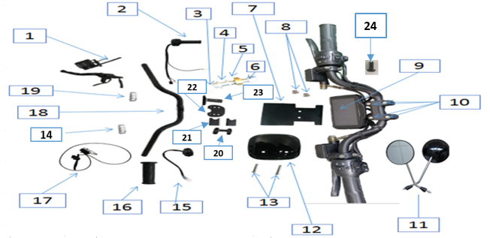

NUM | CODIGO | NOMBRE DE LA PIEZA | UNID | PVP
1 | 170070746C | Disco de freno rueda delantera | pcs | 54,42€
2 | 130290078C | Cuadro de mando y puño de velocidad | pcs | 28,39€
3 | 200040007W | Bolt, M10x50 | pcs | 2,37€
4 | 200200012C | Rodamiento de muelle | pcs | 1,18€
5 | 110100223C | Bajo la almohadilla de bloqueo, barra de manija | pcs | 11,83€
6 | 200060004W | Tuerca, M10x1.25 | pcs | 5,32€
7 | 130120795C | Soporte del cortavientos | pcs | 5,32€
8 | 200060005W | Tuerca, m6 | pcs | 5,32€
9 | 130120795C | Display | pcs | 74,53€
10 | 200240074C | Perno, Bloqueo, Barra de manija | set | 2,37€
11 | 170640109C | Espejo (izquiero y derecho) | set | 20,70€
12 | 160010256C | Gafas de viento para medidor | pcs | 2,37€
13 | 200030009W | Perno, m6x12 | pcs | 2,37€
14 | 130430240C | Luz intermitente izquierda | pcs | 11,83€
15 | 130280158C | Set de mando barra de direccion | pcs | 24.84 €
16 | 130140004W | Agarre mano izquierdo | pcs | 8,87€
17 | 170070745C | Disco de freno trasero | pcs | 75,71€
18 | 110100006W | Barra de manillar | pcs | 42,00€
19 | 130440091C | Luz intermitente derecha | pcs | 11,83€
20 | 160970356C | Acesorios del baúl | pcs | 17,75€
21 |  |  | set | 53,24€
22 |  |  | pcs | 17,75€
23 |  |  | pcs | 35,49€
24 | 160970003W | Tapón reflector | pcs | 3,23€
6.CARROCERÍA I
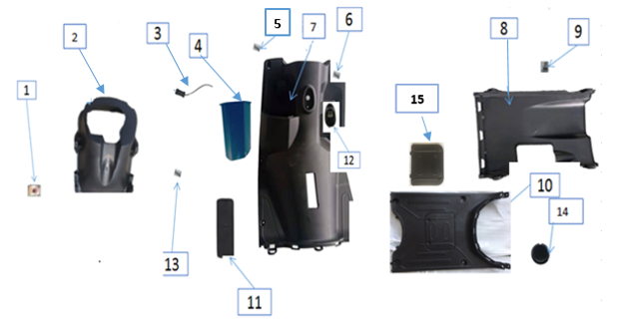

NUM | CODIGO | NOMBRE DE LA PIEZA | UNID | PVP
1 | 200170002W | Clip st4.8 | pcs | 2,84€
2 | 160290087C | Guardabarros interior | pcs | 23,66€
3 | 130070255C | Toma de carga USB | pcs | 11,24€
4 | 160120083C | Caja interior | pcs | 29,58€
5 | 200110004W | Tornillo, st4.2x12 | pcs | 1,18€
6 | 200110005W | Tornillo, st4.8x16 | pcs | 1,18€
7 | 160090177C | Guantera frontal | pcs | 52,05€
8 | 160310135C | Parabrisas, marco | pcs | 23,66€
9 | 200080023C | Tornillo, m6x12 | pcs | 1,18€
10 | 160320233C | Reposapies conductor | pcs | 23,66€
11 | 160160182C | Tapa numero de bastidor | pcs | 1,18€
12 | 160130001W | GANCHO | pcs | 6,39€
13 | 200080023C | Tornillo, st4.2x16 | pcs | 1,18€
14 | 160350023C | Cubre tornillos reposapies | pcs | 1,18€
15 | 160330118C | Tapadera de reposapies conductor | pcs | 21,51€
7.CARROCERIA II
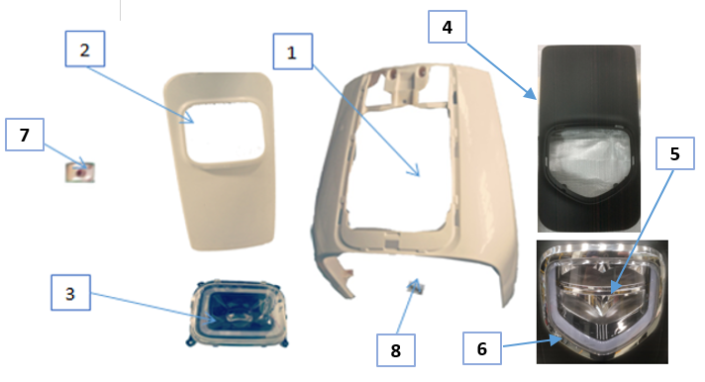

NUM | CODIGO | NOMBRE DE LA PIEZA | UNID | PVP
1 | 140100214C | Escudo frontal | PC | 102,33€
2 | 140070216C | Escudo de luz frontal | PC | 90,50€
3 | 130400428C | Luz frontal | PC | 88,73€
4 | 140100214C | Funda frontal | PC | 23,66€
5 | 130400369C | Funda frontal luz | PC | 88,73€
6 | 160970327C | Decoración de la funda luz frontal | PC | 7,10€
7 | 200170002W | Clip, st4.8 | PC | 1,18€
8 | 200110005W | Tornillo, st4.8x16 | PC | 1,18€
8.CARROCERIA III
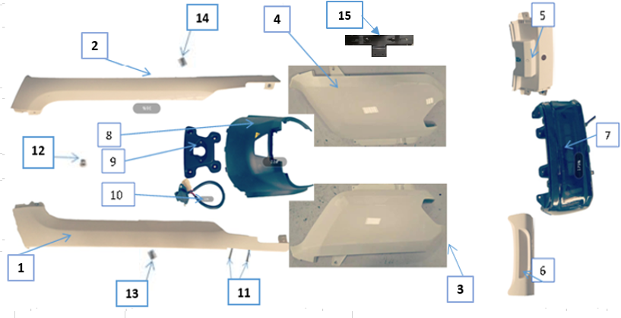

NUM | CODIGO | NOMBRE DE LA PIEZA | UNID | PVP
1 | 140260232C | Bastón lateral izquierdo | PC | 33,79€
2 | 140270147C | Bastón lateral derecho | PC | 33,12€
3 | 140230225C | Lateral izquierdo | PC | 62.11 €
4 | 140240169C | Lateral derecho | PC | 62,11€
5 | 140250152C | Arriba Conectar placa, luces traseras | PC | 16,56€
6 | 140300101C | Bajo la placa de conexión, la luz trasera | PC | 16,56€
7 | 130470274C | Luz trasera | PC | 56,78€
8 | 160610170C | Guardapolvos central | PC | 8,28€
9 | 160970355C | Base, Toma de carga | PC | 9,94€
10 | 130320081C | Encaje de carga | PC | 27,80€
11 | 200130001W | Tornillo, m4x16 | PC | 1,66€
12 | 200060003W | Tuerca, M4 | PC | 7,45€
13 | 200110005W | Tornillo, st4.8x16 | PC | 1,66€
14 | 200110004W | Tornillo, st4.2x12 | PC | 1,66€
15 | 110360021W | Porta matriculas | PC | 16,56€
9.CARROCERÍA IV
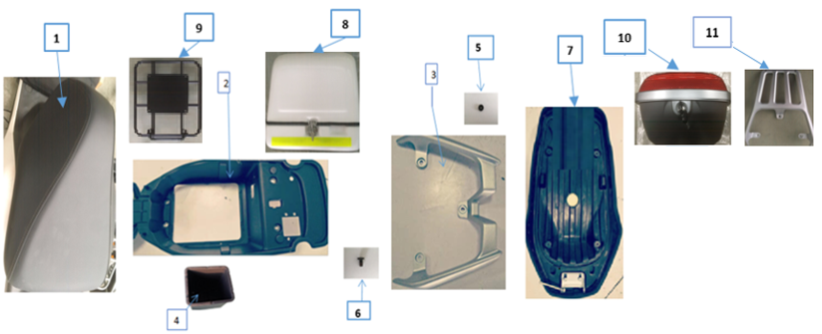

NUM | CODIGO | NOMBRE DE LA PIEZA | UNID | PVP
1 | 170420006W | Asiento (largo) | PC | 42,59€
 | 170420002W | Asiento (corto) | PC | 42,59€
2 | 160660246C | Caja de asiento | PC | 10,65€
3 | 110180008W | Agarradera copiloto larga | PC | 17,75€
 | 110180344C | Agarradera copiloto corta | PC | 17,75€
4 | 160400002W | Caja base, batería | PC | 12,78€
5 | 170800018C | CAUCHO | PC | 0,65€
6 | 200040004W | Perno, m6x16 | PC | 0,65€
7 | 160990007W | Panel inferior para asiento (sin venta) | PC | 0,00€
8 | 161070001W | Soporte trasero con caja para llevar | PC | 366,73€
9 | 110180007W | Baúl delivery | PC | 88,73€
10 | 150550002W | Baúl city | PC | 53,24€

